2T
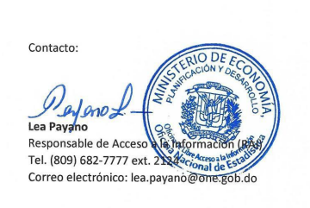
Oficina Nacional de Estadística
Estadísticas de la OAI
Octubre - Diciembre, 2022

 |  |  |  |  |  |  |  |  |  |  |  | Medio de solicitud
 | Mes | Solicitudes Recibidas | Solicitudes Estadisticas | Solicitudes Administrativas y/o Medios de Comunicación | Otras solicitudes | Solicitudes entregadas con carta | Solicitudes entregadas sin carta/ Informacion esta en el portal | Usuario Masculino | Usuario femenino | Prorrogadas | Transferidas | Via Física | Via SAIP | Via correo
 | OCTUBRE | 27 | 27 | 0 | 0 | 7 | 20 | 9 | 18 | 1 | 0 | 1 | 26 | 0

 | NOVIEMBRE | 17 | 15 | 2 | 0 | 10 | 7 | 8 | 9 | 1 | 4 | 0 | 15 | 0
 | DICIEMBRE | 7 | 6 | 1 | 0 | 4 | 3 | 4 | 3 | 1 | 2 | 0 | 6 | 0
 |  | 51 | 48 | 3 | 0 | 21 | 30 | 21 | 30 | 3 | 6 |  | 47 | 0
 | Total de solicitudes

